Bảng quy đổi áp suất
JIS_[Áp suất theo MPa viết liền]_[Nhóm thiết bị]_[SKEY ConnectType]

Cấp áp suất gốc (JIS) | Áp suất danh định chuẩn (MPa) | Chuỗi mã hóa Python (Né dấu chấm) | Tên file Script Python Đề Xuất | Tên file catalog Excel Đề Xuất
7.5K | 0.75 MPa | 075MPA | JIS_075MPA_VLV_VTFL.py | JIS_075MPA_VLV&ACC.xlsx
10K | 1.0 MPa | 100MPA | JIS_100MPA_VLV_VTFL.py | JIS_100MPA_VLV&ACC.xlsx
16K | 1.6 MPa | 160MPA | JIS_160MPA_VLV_VTFL.py | JIS_160MPA_VLV&ACC.xlsx
20K | 2.0 MPa | 200MPA | JIS_200MPA_VLV_VTFL.py | JIS_200MPA_VLV&ACC.xlsx

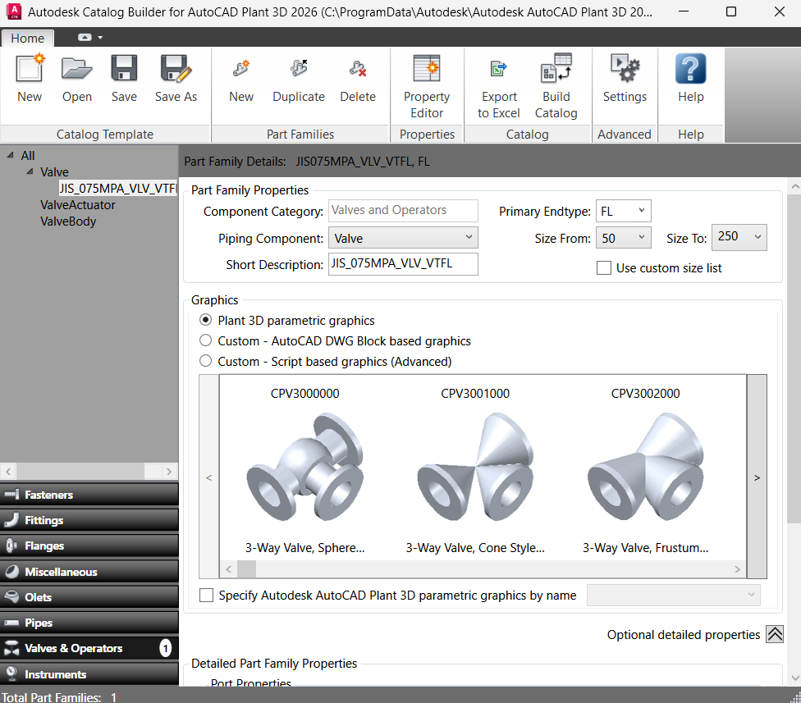
Note
Trong catalog builder, tên của valve/accessories phải trùng với tên trên sheet

